Menu principal
 | SOMMAIRE

Réalisez votre état des lieux : |  | Consultez les annexes :

I. Caractéristiques de l'établissement et organisation de l'identitovigilance |  | Récapitulatif des livrables à produire

II. Vérification de l'identité du patient |  | Glossaire

III. Accueil du patient et création des identités |  | Détail du calcul des ETP à dédier à l'identitovigilance
Cliquez sur un chapitre pour accéder directement à l'onglet concerné
IV. Modification des identités

V. Qualité et complétude des identités

VI. Gestion des identités

VII. Etat des lieux du système d'information

VIII. Pilotage

PLAN D'ACTIONS

ETP dédiés - extrait RNIV 2
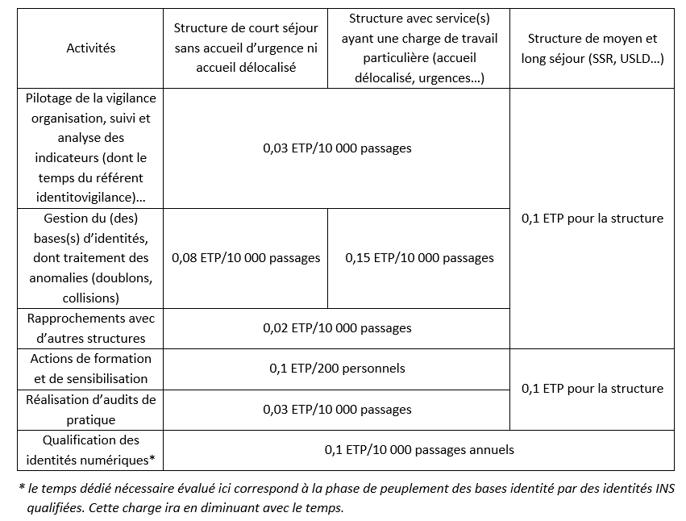
Recommandations nombre d'ETP à dédier à l'identitovigilance. Source : RNIV 2 | Menu principal

